상품제안서
키르히탁 55 6k 세이프라운드 어린이 안전우산 | 상품코드: S48004

 |  |  |  |  |  |  | 02-713-8555 | www.synergygift.co.kr
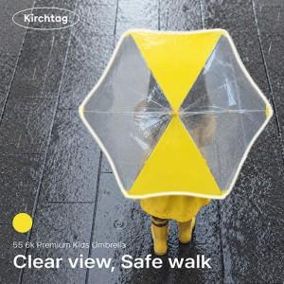

【상세/제작정보】

【인쇄/포장옵션】 | [손잡이] 실크, [손잡이] DTF필름전사, [원단] 실크 / 포장불가능

【공급단가】 | 수량 | 50~ | 100~ | 300~ | 1,000~ | 3,000~
*VAT별도 | 단가 | 5,590원 | 5,460원 | 5,200원 | 5,030원 | 4,810원

【상품 URL】 | https://www.synergygift.co.kr:443/src/goods_detail.php?gdno=48004

